상품제안서
쌤소나이트 DELAENO 백팩 | 상품코드: F15004

 |  |  |  |  |  |  | 02-412-0044 | www.easy1.co.kr
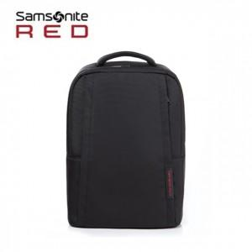

【상세/제작정보】 | 가벼운 폴리에스터 소재로 심플하면서 멋스러운 디자인의 백팩

【인쇄/포장옵션】 | 실크 / 비규격미포장

【공급단가】 | 수량 | 20~ | 50~ | 100~ | 300~ | 500~
*VAT별도 | 단가 | 77,350원 | 74,490원 | 71,620원 | 68,760원 | 67,040원

【상품 URL】 | https://dev.easy1.co.kr:443/src/goods_detail.php?gdno=15004

